상품제안서
비비드 캔디 컬러 보냉백 | 상품코드: S42132

 |  |  |  |  |  |  | 02-713-8555 | www.synergygift.co.kr
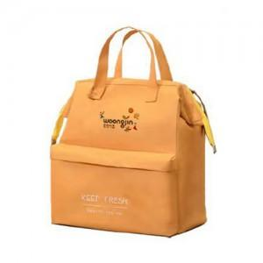 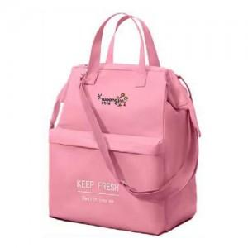

【상세/제작정보】 | <span style="font-size: 12pt;">※ 대형 제품에만 어깨끈이 있습니다. / 주머니 앞 디자인이 시즌에 따라 달라지며 랜덤 발송됩니다.</span><br><span style="font-size: 12pt;">※ 색상은 랜덤발송이 기본이며, 별도 색상 지정시 납기일이 길어지므로 사전에 납기일 별도로 확인 바랍니다.</span><br>

【인쇄/포장옵션】 | 풀칼라 / OPP(비닐)

【공급단가】 | 수량 | 50~ | 100~ | 500~ | 1,000~ | 3,000~
*VAT별도 | 소형 | 6,170원 | 6,000원 | 5,450원 | 5,300원 | 5,150원
 | 대형 | 6,820원 | 6,650원 | 6,050원 | 5,900원 | 5,750원

【상품 URL】 | https://www.synergygift.co.kr:443/src/goods_detail.php?gdno=42132

